상품제안서
[MOCO] 타임리스 레터 시스템 다이어리 (165x230mm) | 상품코드: F29481

 |  |  |  |  |  |  | 02-412-0044 | www.easy1.co.kr
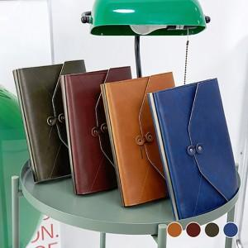 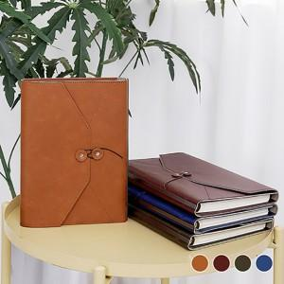 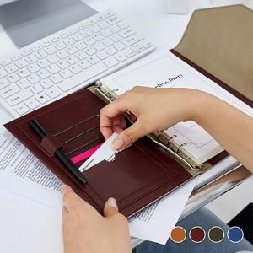

【상세/제작정보】 | 최소 수량 50개 이하 인쇄시 인쇄비가 추가됩니다. 금형비 별도 (불박인쇄시 꼭 필요한 옵션 옵션입니다) 기본 케이스 OPP / 고급 선물용 자석케이스(선택옵션) 케이스(싸바리박스) 별도 문의

【인쇄/포장옵션】 | 불박 / OPP(비닐)

【공급단가】 | 수량 | 50~ | 100~ | 500~ | 1,000~ | 2,000~
*VAT별도 | 단가 | 10,370원 | 10,200원 | 9,960원 | 9,710원 | 9,540원

【상품 URL】 | http://www.easy1.co.kr/src/goods_detail.php?gdno=29481

